Intro
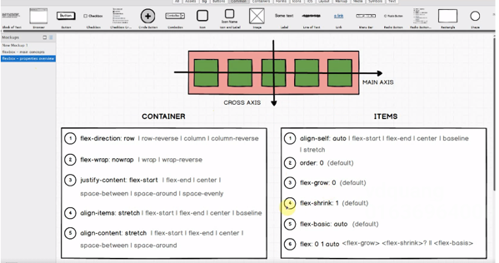
Có box bao ngoài màu hồng và các box nhỏ màu xanh bên trong
Để bố trí được layout như vậy như bên dưới thì chỉ cần cho display: flex cho box màu hồng bao ngoài thì tự động các box con màu xanh bên trong sẽ tự động nằm trên 1 dòng
Element mà mình áp dụng thuộc tính display: flex vào thì được gọi là flex container(trong trường hợp này là box màu hồng)
Các thành phần con trực tiếp của flex container thì được gọi là flex items
MAIN AXIS: Thể hiện hướng mà mình sẽ bố trí các phần tử bên trong flex container. MAIN AXIS thì ko nhất thiết sẽ nằm ngang, có thể bố trí từ trái qua phải, phải qua trái, trên xuống dưới
hoặc dưới lên trên đều được
CROSS AXIS thì luôn luôn vuông góc với MAIN AXIS
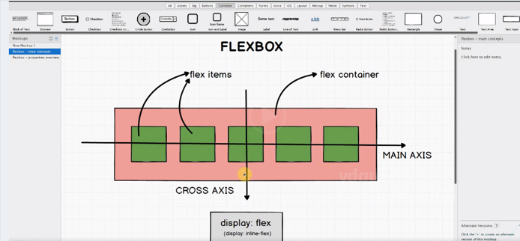

Các thuộc tính căn bản mình sẽ dùng để dàn layout

setup
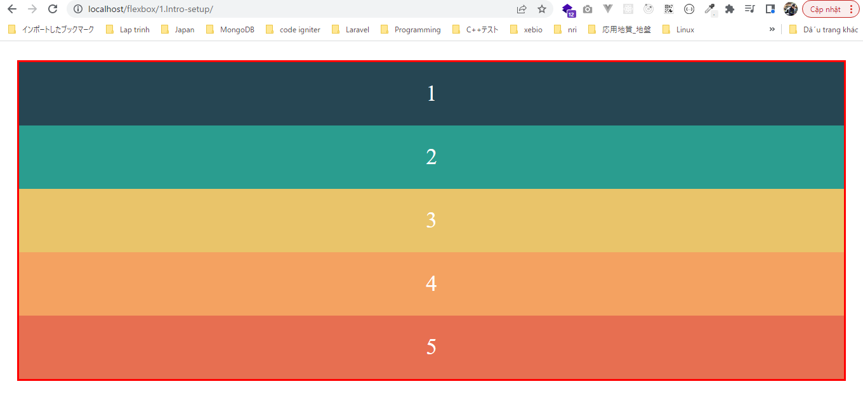
 | Chuẩn bị giao diện cho các phần tiếp theo

構成
 | 1.Intro-setup
 |  | 1.setup
 |  |  | css
 |  |  |  | style.css
 |  |  | index.html

flexbox\1.Intro-setup\css\style.css
 | * {
 | margin: 0;
 | padding: 0;
 | box-sizing: border-box;
 | }

 | body {
 | color: #fff;
 | padding: 30px;
 | font-size: 35px;
 | text-align: center;
 | }

 | .container {
 | border: 3px solid red;
 | }

 | .box {
 | color: #fff;
 | padding: 30px;
 | font-size: 35px;
 | text-align: center;
 | }

 | .box-1 {
 | background-color: #264653;
 | }

 | .box-2 {
 | background-color: #2a9d8f;
 | }

 | .box-3 {
 | background-color: #e9c46a;
 | }

 | .box-4 {
 | background-color: #f4a261;
 | }

 | .box-5 {
 | background-color: #e76f51;
 | }

flexbox\1.Intro-setup\index.html
 | <!DOCTYPE html>
 | <html lang="en">
 | <head>
 | <meta charset="UTF-8" />
 | <meta name="viewport" content="width=device-width, initial-scale=1.0" />
 | <title>Flexbox</title>
 | <link rel="stylesheet" href="css/style.css" />
 | </head>

 | <body>
 | <div class="container">
 | <div class="box box-1">1</div>
 | <div class="box box-2">2</div>
 | <div class="box box-3">3</div>
 | <div class="box box-4">4</div>
 | <div class="box box-5">5</div>
 | </div>
 | </body>
 | </html>

Check browser

